1a
Lista 1
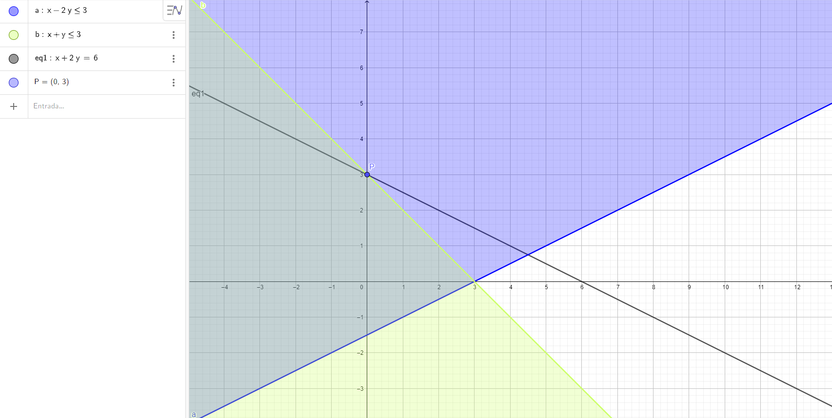
Questão 1
a) Maximize z = x1 + 2x2, subject to: x1 − 2x2 ≤ 3, x1 + x2 ≤ 3, x1 ≥ 0, x2 ≥ 0.

 | x1 | x2 | Total:
Variáveis de decisão: | 0 | 3
Contribuição: | 1 | 2 | 6

Restrições: |  |  |  |  | Limite
x1-2x2 <=3 | 1 | -2 | -6 | <= | 3
x1+x2 <=3 | 1 | 1 | 3 | <= | 3

1b
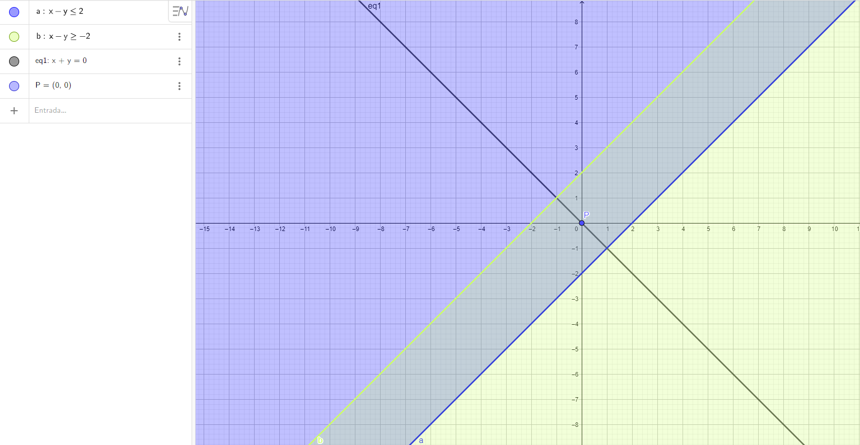
Lista 1

Questão 1
b) Minimize z = x1 + x2, subject to: x1 − x2 ≤ 2, x1 − x2 ≥ −2, x1 ≥ 0, x2 ≥ 0.

 | x1 | x2 | Total:
Variáveis de decisão: | 0 | 0
Contribuição: | 1 | 1 | 0

Restrições: |  |  |  |  | Limite
x1-x2 <=2 | 1 | -1 | 0 | <= | 2
x1-x2 >=-2 | 1 | -1 | 0 | >= | -2

1c
Lista 1
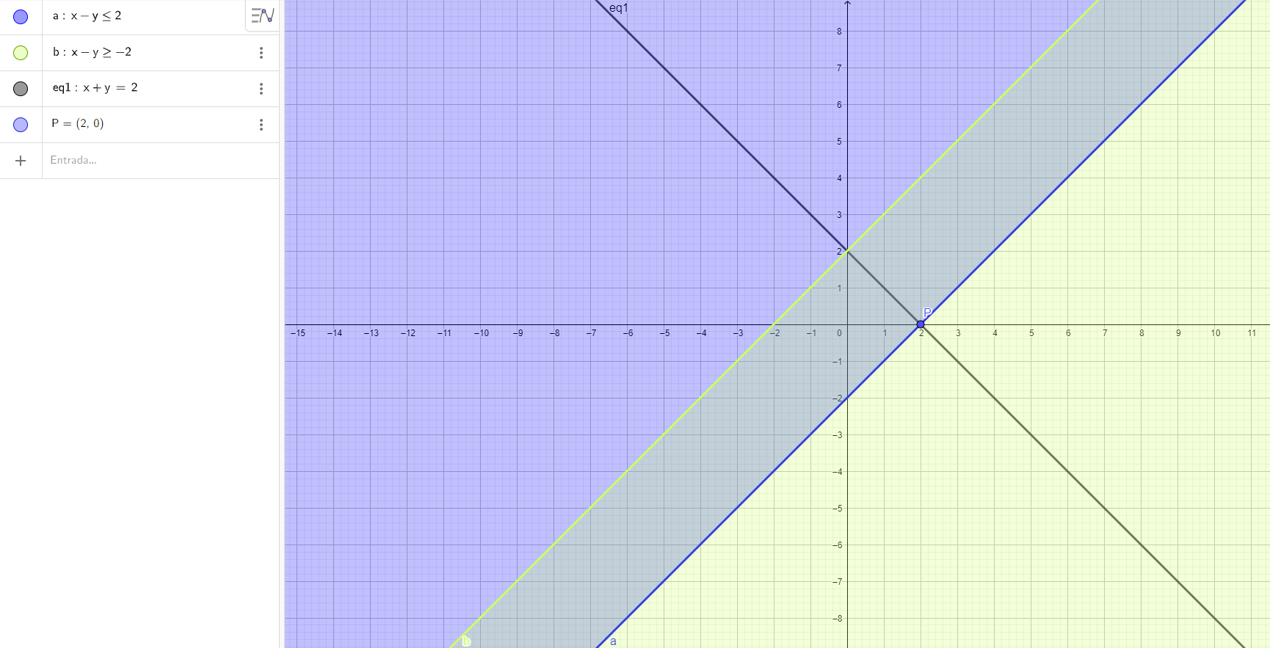
Questão 1
c) Maximize z = x1 + x2, subject to: x1 − x2 ≤ 2, x1 − x2 ≥ −2, x1 ≥ 0, x2 ≥ 0.

 | x1 | x2 | Total:
Variáveis de decisão: | 2 | 0
Contribuição: | 1 | 1 | 2

Restrições: |  |  |  |  | Limite
x1-x2 <=2 | 1 | -1 | 2 | <= | 2
x1-x2 >=-2 | 1 | -1 | 2 | >= | -2

1d
Lista 1
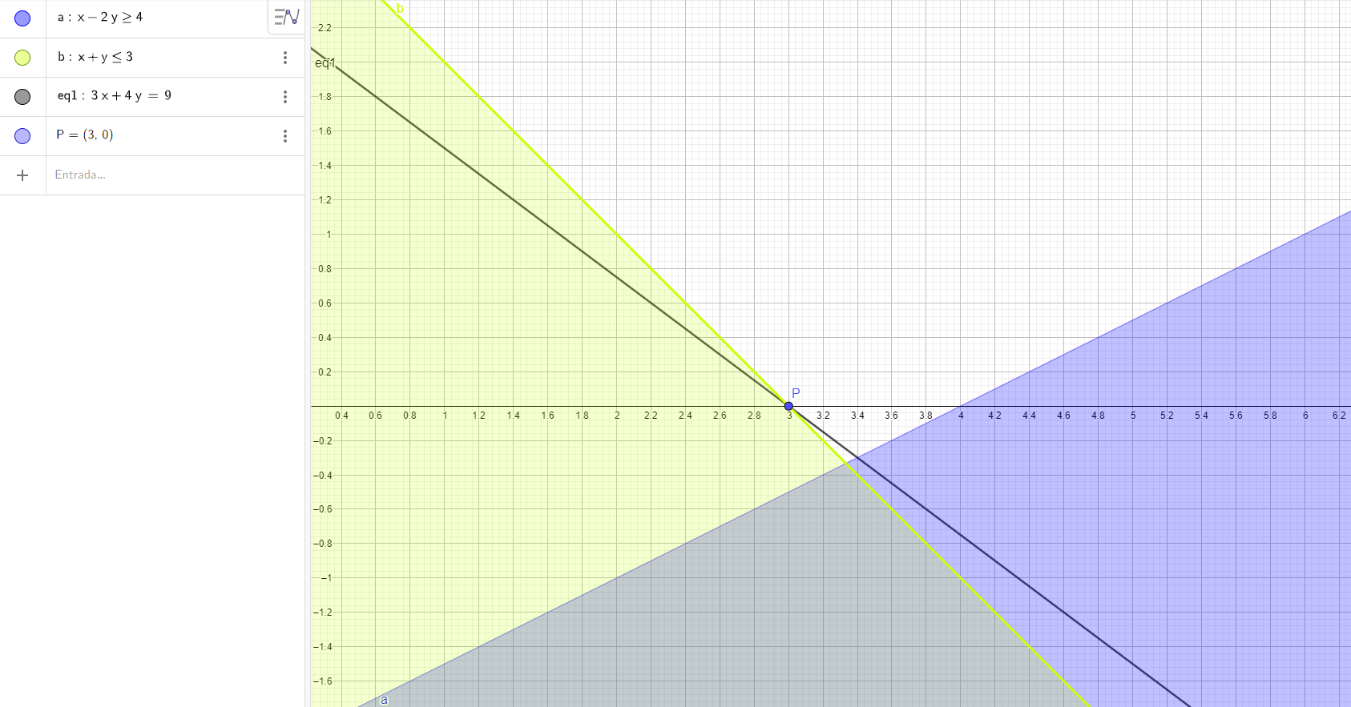
Questão 1
d) Maximize z = 3x1 + 4x2, subject to: x1 − 2x2 ≥ 4, x1 + x2 ≤ 3, x1 ≥ 0, x2 ≥ 0.

 | x1 | x2 | Total:
Variáveis de decisão: | 3 | 0
Contribuição: | 3 | 4 | 9

Restrições: |  |  |  |  | Limite
x1+x2 <=3 | 1 | 1 | 3 | <= | 3
x1-2x2 >=4 | 1 | -2 | 3 | >= | 4

OBS: nesse caso, não existe solução ótima, dado que as regiões x1 − 2x2 ≥ 4, x1 + x2 ≤ 3 só se interceptam fora dos eixos x1 ≥ 0, x2 ≥ 0. Sendo assim, o valor maximizado possível nesse caso se encontra apenas na região em verde e não em ambas, o que explica o resultado do Solver 3>=4.

